LBA_SAP_Import
Dieses Arbeitsblatt benötigt das AVC-B für den Datenimport in das SAP.
Bitte nicht verändern oder löschen.
Cette feuille de calcul nécessite le AVC-B pour l'importation des données dans le SAP. Veuillez ne pas la modifier ni la supprimer.
Anzahl Artikel 0
Name | FMPO ID | Variantenid betriebsw | Variantenbeschreibung | Item | Produkt | Erstbedarfsmenge | Meldebestand | Zuordnungskennzeichen

Anzahl Artikel 0

Bestellung
 |  |  |  |  |  |  |  |  |  |  | 3003 Bern, 09.07.2025 / SCHOL
 |  | leer lassen (wird durch Brenzikofen ausgefüllt)
 |  | SE Nr. |  |  |  | Paket-Nr. |  | Lief Nr.

Die Minis sind als Werbeartikel einzusetzten, da die Abgabe von Armeeproviant an nicht Besoldete verboten ist. Die Minis sind nicht für die Truppenverpflegung bestimmt! Les articles minis peuvent être utilisés pour de la publicité, car il est interdit de remettre des vivres de l'armée à des personnes non soldées. Les minis ne sont pas prévus pour la subsistance de la troupe!
Bestellformular für mini Militärschokolade und mini Militärbiscuits Formulaire de commande pour mini chocolats militaires et mini biscuits militaires
Bitte Bestellung als Excel an: Envoyez votre commande au format Excel à |  | armeeproviant-brenzikofen.lba@vtg.admin.ch |  |  |  |  |  |  | Code:
1
2
Lieferadresse für die Zustellung (* Pflichtfelder) Adresse de livraison (* champ obligatoire) |  |  |  |  |  | Lieferdatum Date de livraison |  | Lieferzeitpunkt auswählen Délai de livraison
Einheit / OE* Unité / Unite org*
Empfänger* Destinataire*
3
Strasse* Rue* |  |  |  |  |  | Wir benötigen Ihre Bestellung mindestens 3 Arbeitstage VOR dem Lieferdatum. Nous avons besoin de votre commande minimum 3 jours ouvrables AVANT la date de livraison.
Plz und Ort* NPA, lieu*
Mobile* N° de portable*
E-Mail

Produktegruppe Artikel | SAP Nr | Bestell-menge | Kleinste Bezugs-menge |  | Sammelpackung |  | Preis netto | pro Einheit | Wert Position | Gewicht in Kg |  | SAP Import (Felder für LBA)
Article Groupe de produit | SAP N° | Quantité de commande | Unité de commande minimale |  | Emballage collectif |  | Prix net | Unité de facturation | Montant | Poids en kg |  | Name | FMPO ID | Variantenid betriebsw | Variantenbeschreibung | Item | Produkt | Erstbedarfsmenge | Meldebestand | Zuordnungskennzeichen
Militärbiscuit "Mini-Portionen" Biscuit militaire "mini-portion" | 25656012 |  | 1 | Kt car | 150 Portionen à 8 g Carton de 150 portions de 8 g |  | 23.00 | Karton carton | gratis gratuit | 0 |  | A Prov | AAAA | 10 | A Prov 00.01.00 | 10 | 25656012 | 0 |  | M (M)
Militärschokolade "Mini-Portionen" Chocolat militaire "mini-portion" | 25656023 |  | 2 | Btl sach | 2 Beutel à 2 kg (ca. 700 Stück) 2 sacs de 2 kg (env. 700 pces) |  | 28.00 | Karton carton | gratis gratuit | 0 |  | A Prov | AAAA | 10 | A Prov 00.01.00 | 20 | 25656023 | 0 |  | M (M)
Geschenktasche für Minis Pochette de cadeau pour mini | 27032453 |  | 25 | Stk pc | Tasche 90 x 60 x 100 mm Pochettes 90 x 60 x 100 mm |  | 0.45 | Karton carton | gratis gratuit | 0 |  | A Prov | AAAA | 10 | A Prov 00.01.00 | 30 | 27032453 | 0 |  | M (M)
Sensibilisierungskampagne Verpflegung in der Armee Campagne de sensibilisation sur le thème de la subsistance dans l'armée Campagna di sensibilizzazione sul tema della sussistenza nell'esercito
Die Pocketcards können nur von Rekr Zen bestellt werden. Les cartes de poche ne peuvent être commandées que par les CREC. Le carte tascabili possono essere ordinate solo dai cen recl.
Postkarte "Dein Treibstoff in der Armee" | 27052461 |  | 200 | Stk pc | Postkarte A5 |  | 0.45 | Karton carton | gratis gratuit | 0 |  | A Prov | AAAA | 10 | A Prov 00.01.00 | 40 | 27052461 | 0 |  | M (M)
Carte postale « Ton carburant à l'armée » | 27052462 |  | 200 | Stk pc | Carte postale A5 |  | 0.45 | Karton carton | gratis gratuit | 0 |  | A Prov | AAAA | 10 | A Prov 00.01.00 | 50 | 27052462 | 0 |  | M (M)
Cartolina postale «Il vostro carburante nell'esercito» | 27052463 |  | 200 | Stk pc | Cartolina postale A5 |  | 0.45 | Karton carton | gratis gratuit | 0 |  | A Prov | AAAA | 10 | A Prov 00.01.00 | 60 | 27052463 | 0 |  | M (M)
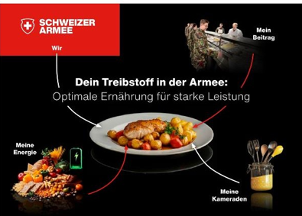 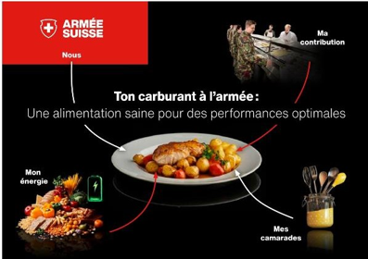 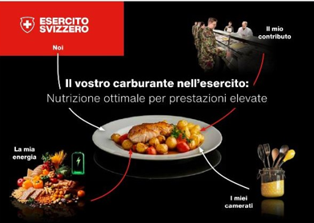 Bild anklicken um als PDF herunterzuladen / / Cliquez sur l'image pour télécharger le fichier PDF / / Clicca sull'immagine per scaricare il file PDF
 |  |  |  |  |  |  |  | Total |  | 0

Nur von der Miliz auszufüllen Grund für den Warenbezug Minis A remplir uniquement par la milice Raison de l'acquisition minis

Bemerkungen Remarques

